OCT
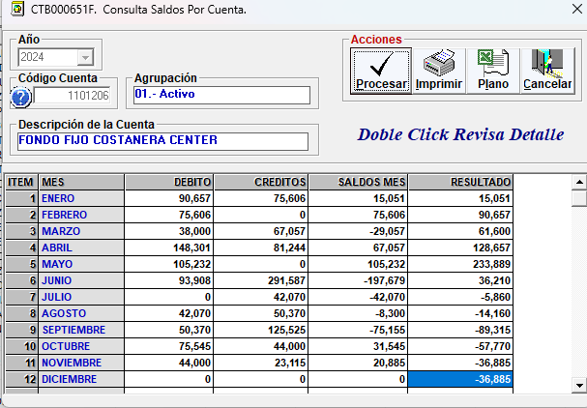
 |  | RENDICION CAJA CHICA
 |  | COSTANERA CENTER
 |  |  |  |  |  | MES | OCTUBRE
 | SALDO ANTERIOR |  |  | -89,315
 | DEPÓSITO RENDICION ANTERIOR |  |  | 75,545
 | MONTO ADICIONAL |  |  | -
 | MONTO A RENDIR |  |  | -13,770
 | RENDIDO |  |  | 44,000 |  | SALDO AL CIERRE | -57,770

N° | Fecha | Tipo Documento (boleta venta-boleta honorarios-factura) | N° documento | RUT Titular del documento | Detalle | Total | Código Imputacion (RSM) 170
1 | 2024-10-08 | Boleta Venta | 18262 | 77.093.957-7 | RECARGA AGUA POTABLE | 7,000
2 | 2024-10-21 | Boleta Venta | 18403 | 77.093.957-8 | RECARGA AGUA POTABLE | 7,000
3 | 2024-10-24 | Boleta Honorarios | 1068 | 5.666.822-6 | LIMPIEZA DE VIDIRIOS | 30,000
4
5
 | TOTALES |  |  |  |  | 44,000

DIC
 |  | RENDICION CAJA CHICA
 |  | COSTANERA CENTER
 |  |  |  |  |  | MES | DICIEMBRE
 | SALDO ANTERIOR |  |  | -36,885
 | DEPÓSITO RENDICION ANTERIOR |  |  | 23,115
 | MONTO ADICIONAL |  |  | 49,980
 | MONTO A RENDIR |  |  | 36,210
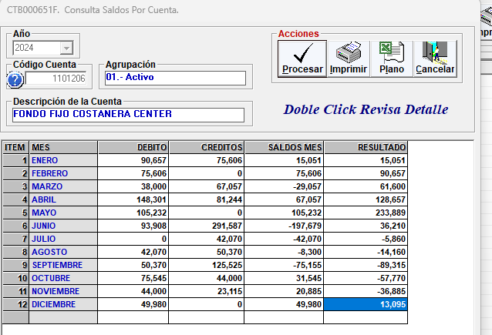
 | RENDIDO |  |  | 45,868 |  | SALDO AL CIERRE | -9,658

N° | Fecha | Tipo Documento (boleta venta-boleta honorarios-factura) | N° documento | RUT Titular del documento | Detalle | Total | Código Imputacion (RSM) 170
1 | 2024-12-14 | Boleta de venta | 159790521 | 77.115.570-7 | Desayuno Recepción de Mercaderia | 3,980
2 | 2024-12-17 | Boleta de venta | 19152 | 77.093.957-7 | Recarga Agua 20Lts | 7,000
3 | 2024-12-19 | Boleta de venta | 39.193.934 | 76.076.630-5 | Desayuno Recepción de Mercaderia | 4,790
4 | 2024-12-20 | Boleta de venta | 38.453.583 | 76.076.630-5 | Desayuno Recepción de Mercaderia | 2,990
5 | 2024-12-21 | Boleta de venta | 15219130 | 92.642.000-3 | Cintas (ventas para regalo) | 7,560
7 | 2024-12-22 | Boleta de venta | 160857037 | 77.115.570-7 | Desayuno Recepción de Mercaderia (4 personas)(llenado) | 5,190
8 | 2024-12-22 | Boleta de venta | 2962352814 | 81.201.000-k |  | 7,358
9 | 2024-12-31 | Boleta de venta | 19308 | 77.093.957-7 | RECARGA AGUA 20LTS | 7,000
10
11
12
13
14
15
16
17
 | TOTALES |  |  |  |  | 45,868

FEB 25
 |  | RENDICION CAJA CHICA
 |  | COSTANERA CENTER
 |  |  |  |  |  | MES | FEBRERO
 | SALDO ANTERIOR |  |  | 72,760
 | DEPÓSITO RENDICION ANTERIOR |  |  | 27,240
 | MONTO ADICIONAL |  |  | -
 | MONTO A RENDIR |  |  | 100,000
 | RENDIDO |  |  | - |  | SALDO AL CIERRE | 100,000
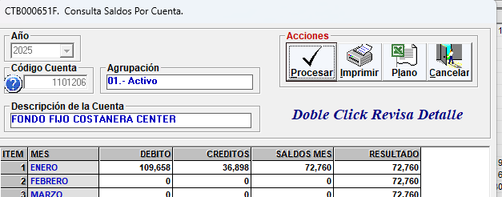
N° | Fecha | Tipo Documento (boleta venta-boleta honorarios-factura) | N° documento | RUT Titular del documento | Detalle | Total | Código Imputacion (RSM) 170
1
2
3
4
5
7
8
9
10
11
12
13
14
15
16
17
 | TOTALES |  |  |  |  | 0
 | OBSERVACIONES: NO SE GENRERARON GASTOS EN ESTE MES.
 |  |  |  |  | RESPONSABLE FONDO FIJO
 |  |  |  |  | Maria Fernanda Pérez

